DIMENSIONAL
MEDIÇÃO DAS ESPESSURAS DAS LONAS DE FREIO
CLIENTE: |  | COMENTÁRIOS:

VEICULO:
PREFIXO DO CARRO:
DATA
RODA [DDP] - DIANTEIRA DIREITA - SAPATA PRIMÁRIA |  |  | DIAGRAMA PARA MEDIÇÃO DAS ESPESSURAS DAS LONAS EM TESTE
ADD | BDD
 |  | MEDIDA NOVA | 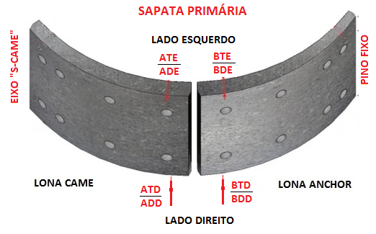
 |  | MEDIDA USADA
RODA [DEP] - DIANTEIRA ESQUERDA - SAPATA PRIMÁRIA
ADE | BDE
 |  | MEDIDA NOVA
 |  | MEDIDA USADA
RODA [TDP] - TRASEIRA DIREITA - SAPATA PRIMÁRIA
ATD | BTD
 |  | MEDIDA NOVA
 |  | MEDIDA USADA
RODA [TEP] - TRASEIRA ESQUERDA - SAPATA PRIMÁRIA
ATE | BTE
 |  | MEDIDA NOVA
 |  | MEDIDA USADA

